Table 1
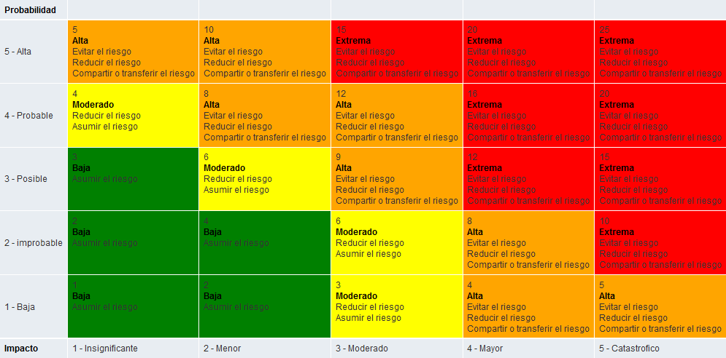
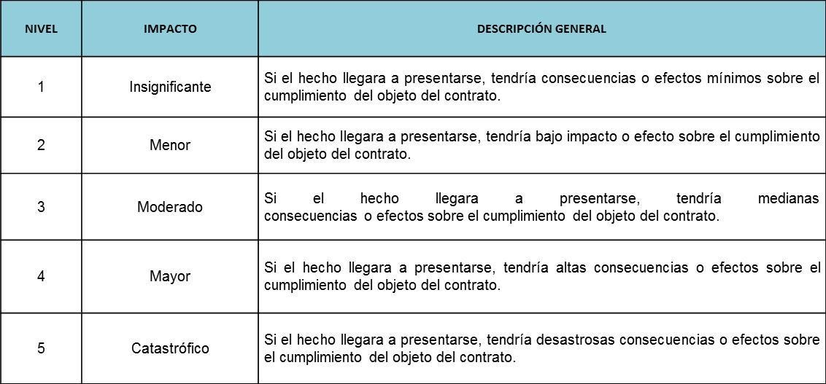
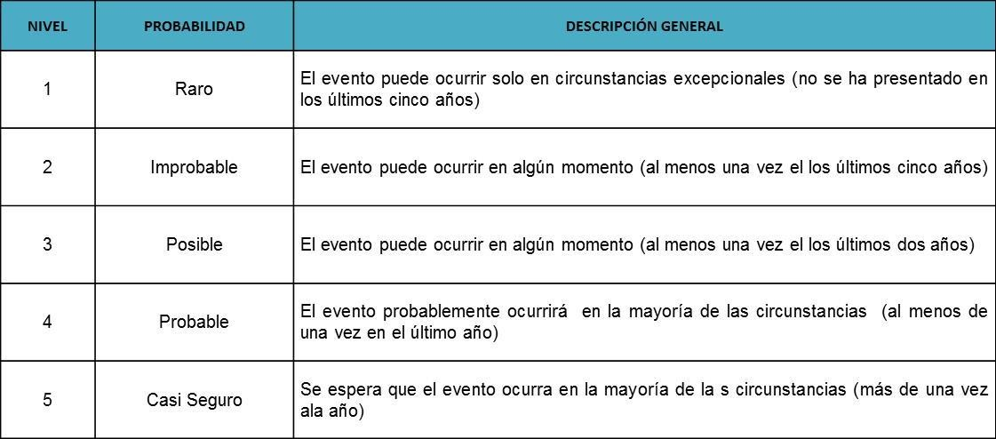
 |  |  |  | MATRIZ DE RIESGOS EN PROCESOS DE CONTRATACIÓN |  |  |  |  |  |  | Código: FT-M1-MCO-12
 |  |  |  |  |  |  |  |  |  |  | Versión: 02

Objeto del Proceso de Contratación: |  |  |  | Prestación de servicio integral de limpieza y aseo en las instalaciones requeridas por los clientes de la ESU

Etapa | Fuente | Tipo | Riesgo | Consecuencia de la ocurrencia del | Probabilidad | Impacto | Nivel de riesgo inherente | Asignación | Tratamiento | Controles | Probabilidad | Impacto | Nivel de riesgo residual
Planeación | Externa | Operacional | Especificaciones solicitadas por fuera del alcance de los interesados a presentarse | Declaratoria de desierta Retraso en la contratación | 1 | 1 | 1 | Asumir el Riesgo | Especificaciones claras Oportunidad en la solicitudes | 1. Revisión de comportamiento de procesos anteriores 2. Revisión de los históricos de requerimientos de los clientes 3.Revisión y validación de las variables jurídicas, financieras y técnicas por parte de las áreas correspondientes | 1 | 1 | 1
 | Interno | Operacional | Realización incompleta o inoportuna en el referenciamiento de precios | Sobrecostos Retraso en procesos de contratación | 2 | 1 | 2 | Asumir el Riesgo | Tener conocimiento de lo que ofrece el mercado Contar con proveedores de calidad y reconocimiento en el mercado | 1. Obligatoriedad de referenciamiento de precios 2. Actualización permanente de la información consignada 3. Rastreo adecuado e integral de la información de cada mercado | 1 | 1 | 1
 | Interno | Operacional | Falta de conocimiento de los potenciales proponentes sobre la convocatoria de contratación | Declaratoria de desierta Retraso en la contratación | 2 | 1 | 2 | Asumir el Riesgo | Oportunidad en las solicitudes | 1. Realizar invitacion por correo electronico 2. Realización de referenciamiento de mercado | 1 | 1 | 1
 | Interno | Operacional | Inadecuada formulación de pliegos de condiciones | Contratación de un servicio no requerido Declaratoria de desierta Retraso en la contratación | 1 | 1 | 1 | Asumir el Riesgo | Claridad en lo que se requiere Conocimiento del mercado | 1. Revisión detallada e integral del requerimiento de compra | 1 | 1 | 1
 | Interno | Operacional | Los documentos requeridos, requisitos habilitantes y factores de verificación y evaluación no son los apropiados para el objeto a contratar | Desconocimien to de los procesos de contratación No verificación de la información y de los soportes | 2 | 3 | 6 | Reducir el riesgo | Revisión de la documentación Conocimiento del proceso de contratación | 1. Revisión detallada e integral del requerimiento de compra 2. Experiencia por la empresa contratante en aspecto técnicos y de contratación correspondientes al objeto a contratar 3. Revisión y aprobación por parte de las áreas correspondientes de las diferentes variables | 1 | 2 | 2
 | Interno | Operacional | Inadecuada evaluación de potenciales contratistas | Aceptar a un contratista de baja calidad | 1 | 2 | 2 | Asumir el Riesgo | Conocimiento del Mercado Conocimiento de los proveedores | 1. Estricto cumplimiento a los pliegos de condiciones y/o Manual de Contratación 2. Verificación y validación por parte de las áreas correspondientes | 1 | 1 | 1
 | Externa | Operacional | Declaración de desierto del proceso por carencia de proponentes | Desconocimien to del mercado. No recibir o no invitar a oferentes | 1 | 2 | 2 | Asumir el Riesgo | Agilidad en los procesos del mercado | 1. Publicación en el portal de contratación de la ESU 2. Realización de referenciamiento de mercado 3. Invitación a participar | 1 | 1 | 1
 | Externa | Operacional | Declaración de desierto del proceso por incumplimiento de los pliegos de condiciones por parte de los proponentes | Incumplimiento de los requisitos exigidos | 1 | 2 | 2 | Asumir el Riesgo | verificar condiciones de mercado y especificaciones tecnicas | 1. Validación y verificación de condiciones en la etapa de planeación 2. Respuesta oportuna a las inquietudes presentadas por los proponentes 3. Realización de referenciamiento de mercado | 1 | 1 | 1
Selección | Externo | Operacional | Retrasos en los tiempos estipulados para la adjudicación del contrato | Aplazamiento del inicio de actividades Falta de planeación en la solicitud de la necesidad Desatención a los servicios, que afecta las necesidades del cliente | 1 | 2 | 2 | Asumir el Riesgo | Cumplimiento del cronograma Conocimiento de las necesidades de las áreas | 1. Seguimiento estricto al cronograma de actividades de la respectiva solicitud. 2. Respuesta oportuna a las inquietudes presentadas por los proponentes. 3. Acompañamiento por parte de la Secretaria General de la ESU. | 1 | 2 | 2
 | Interno Externo | Operacional | Retrasos en la legalización del contrato, pólizas y Acta de Inicio que afecta la inicio de la ejecución contractual | Aplazamiento del inicio de actividades Falta de planeación en la solicitud de la necesidad Desatención a los servicios, que afecta el bienestar de las personas que laboran en la ESU | 1 | 2 | 2 | Asumir el Riesgo | Comununicacion permamanente con el proveedor y el supervisor del contrato | 1. Claridad en las especificaciones solicitadas en los pliegos de condiciones. 2. Seguimiento por parte de la ESU | 1 | 1 | 1
 | Externo | Operacional | Requerimiento inoportuno del servicio por parte del cliente | Perdida de tiempo | 1 | 2 | 2 | Asumir el Riesgo | Contar con planeación de los eventos Conocer bien el mercado y las ofertas VS las necesidades | 1. Definición de la priorización por parte de los responsables | 1 | 1 | 1
 | Externo | Operacional | Adulteración de documentos por parte de los oferentes | Falsificación de experiencia | 1 | 3 | 3 | Reducir el riesgo | Conocimiento del Mercado. Conocimiento de la experiencia de los oferentes | 1. Verificación de la documentación aportada | 1 | 2 | 2
 | Interno | Operacional | Generar acciones permitiendo el favorecimiento de proveedores | Invitación a varios oferentes Conocimiento de las ofertas del mercado | 2 | 2 | 4 | Asumir el Riesgo | Conocimiento de las ofertas del mercado Invitación a varios oferentes | 1. Revisión de las propuestas por parte del área misional y de las áreas de apoyo. 2. Revisión por parte del Comité de Gerencia | 1 | 1 | 1
Contratación | Interno Externo | Operacional | Indebida exoneración de expedición de pólizas o constitución inadecuada o tardía de las garantías contractuales exigidas | Se requiere la expedicion de polizas | 1 | 1 | 1 |  |  | 1. Claridad en las especificaciones solicitadas en los pliegos de condiciones o referenciamiento de mercado 2. Verificación y validación con la Secretaría General y compañías aseguradoras | 1 | 1 | 1
 | Interno | Operacional | Inadecuada formulación del documento contractual | Contratación de un servicio sin las especificacione s requeridas. | 1 | 1 | 1 | Asumir el Riesgo | Escogencia entre varios oferentes. Conocimiento del Mercado | 1. Elaboración clara y coherente del documento contractual de conformidad con las especificaciones solicitadas en los pliegos de condiciones 2. Verificación y validación de la Secretaría General u otras áreas de interés | 1 | 1 | 1
 | Interno | Operacional | Incumplimiento de la publicación del contrato | Olvido en la realización de la tarea | 2 | 3 | 6 | Reducir el riesgo | Realizar publicación en CECOP | 1. Cumplimiento de los términos estipulados en la ley y en el Manual de Contratación 2. Firma oportuna de los contratos | 1 | 2 | 2
Ejecución | Externa | Operacional | Incumplimiento de las obligaciones contractuales por parte del contratista | Verificar que lo que se dio corresponde a lo ofertado | 2 | 3 | 6 | Reducir el riesgo | Calificación del evento por parte del supervisor del contrato | 1. Seguimiento y control por parte del supervisor de la ESU 2. Comunicación clara y efectiva acerca de todas las obligaciones del contrato 3. Respaldo de garantías al contrato | 1 | 2 | 2
 | Externa | Operacional | Configuración de circunstancias externas que impiden el cumplimiento de las obligaciones contractuales | Incumplimiento de las obligaciones del contratista | 2 | 3 | 6 | Reducir el riesgo | Verificación oportuna sobre la prestación del servicio contratado | 1. Seguimiento y control por parte del supervisor de la ESU 2. Comunicación constante entre el supervisor y el cliente y entre el supervisor y el proveedor 3. Definición precisa de las circunstancias que no constituirán fuerza mayor o caso fortuito | 1 | 2 | 2
 | Interno Externo | Operacional | Retrasos en el pago a los contratistas | Problemas en el tramite de las facturas y cuentas de cobro | 1 | 1 | 1 | Asumir el Riesgo | Recepción y tramite oportuno de las facturas y cuentas de cobro | 1. Disposición de cláusulas coherentes con la administración de los recursos y la forma de pago del contratista 2. Comunicación permanente y efectiva entre las áreas de pago y de ejecución | 1 | 1 | 1
 | Externa Interna | Operacional | Disparidad en el cruce de cuentas y obligaciones pendientes al momento de la liquidación | Falta de claridad en el proceso contractual. Errores en la presentación de la factura o incumplimiento de las condiciones legales de las mismas. | 1 | 1 | 1 | Asumir el Riesgo | Conocimiento sobre las condiciones de recepción de las facturas | 1. Seguimiento y control por parte del supervisor de la ESU 2. Gestión documental adecuada 3. Disposición de cláusulas claras en el documento contractual | 1 | 1 | 1

